CLP
 | INFORME DE CLIMATIZACION AA CLARO ZONA - LIMA PROVINCIAS
Nombre de la Estación: | APAS
Nombre de Localidad: | GORGOR
Fecha: | 21/07/2026 - 21/07/2026
Zona: | LIMA NORTE
ID site: | LI5662
CRQ Y/O INC: | CRQ000000102950
Asunto: | AIRE ACONDICIONADO AVERIADO
Técnico:
ANTECEDENTES
11 de mayo 2026 sin gestión por tarjeta del AA ( dañado). según la NOC.
MODELO DE AIRE ACONDICIONADO
Marca: | Huawei
Modelo: | PC300D
Serie: | 2152271745EYK1000723
Voltaje: | 48
Refrigerante: | r134a
DESCRIPCIÓN DE LAS ACCIONES REALIZADAS
se solicita cambio de AA ( tarjeta dañada).
DESCRIPCIÓN FOTOGRAFICA
FOTO 1: MODELO DEL EQUIPO |  | FOTO 2: SERIE DEL EQUIPO
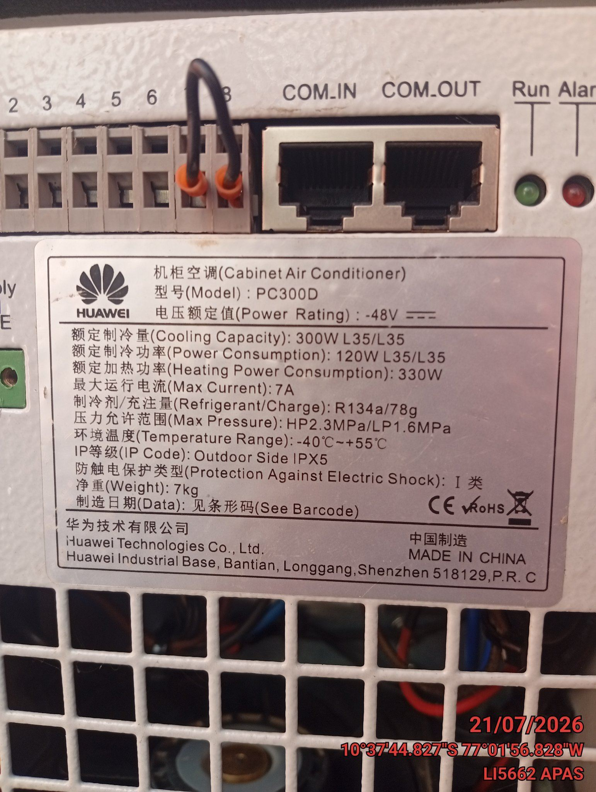 |  | 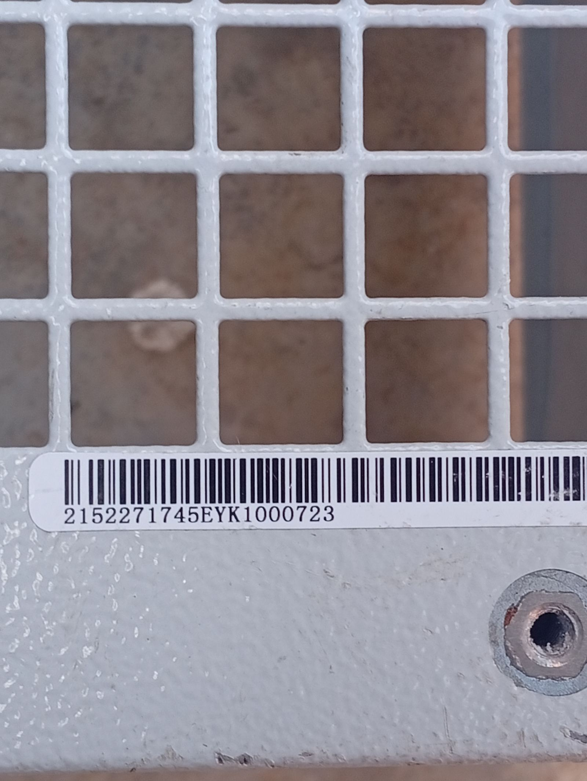

FOTO 3: FOTO DEL EQUIPO |  | FOTO 4 : REVISIÓN DEL EQUIPO ALARMADO
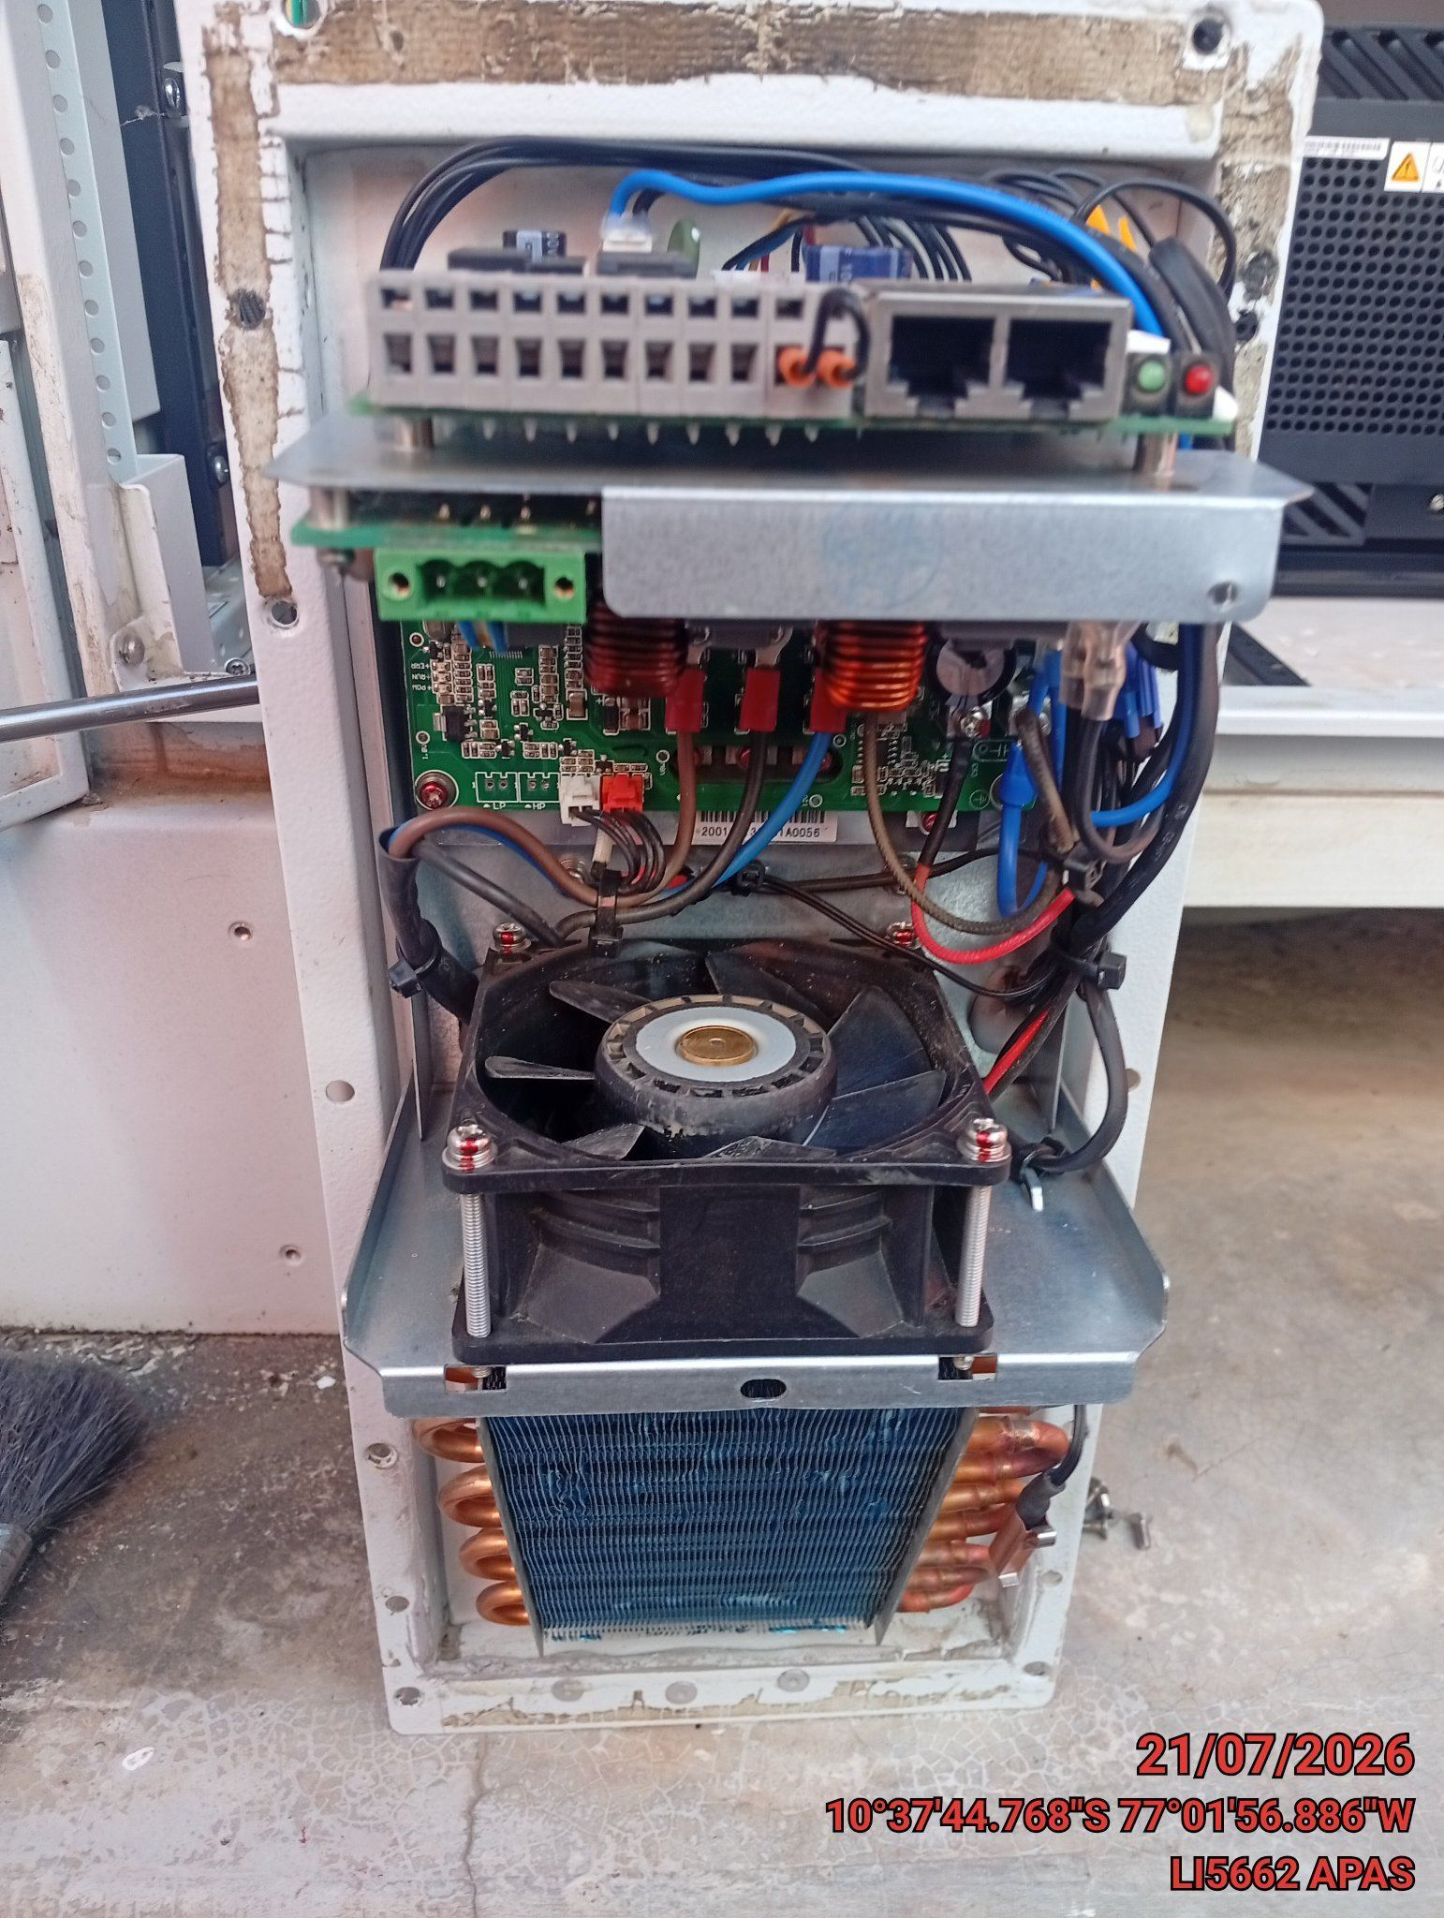 |  | 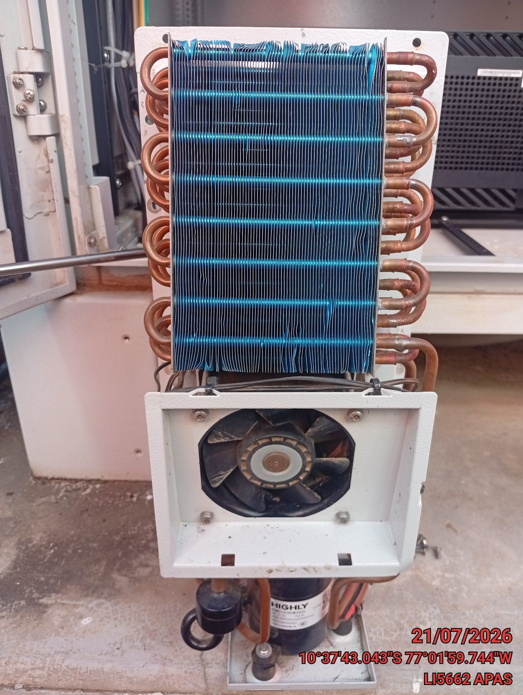

FOTO 5: LECTURAS DEL EQUIPO EN NETECO
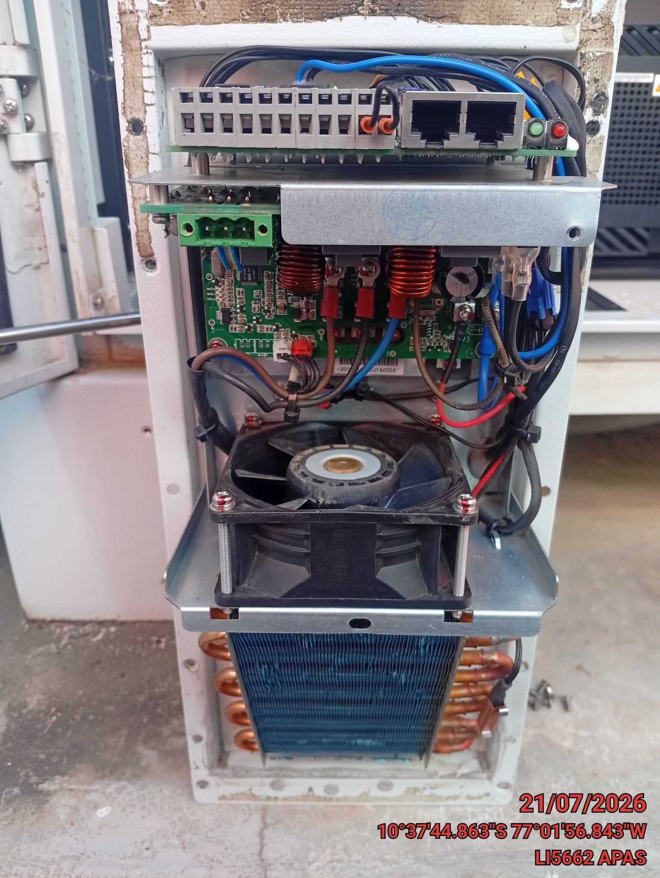 |  | 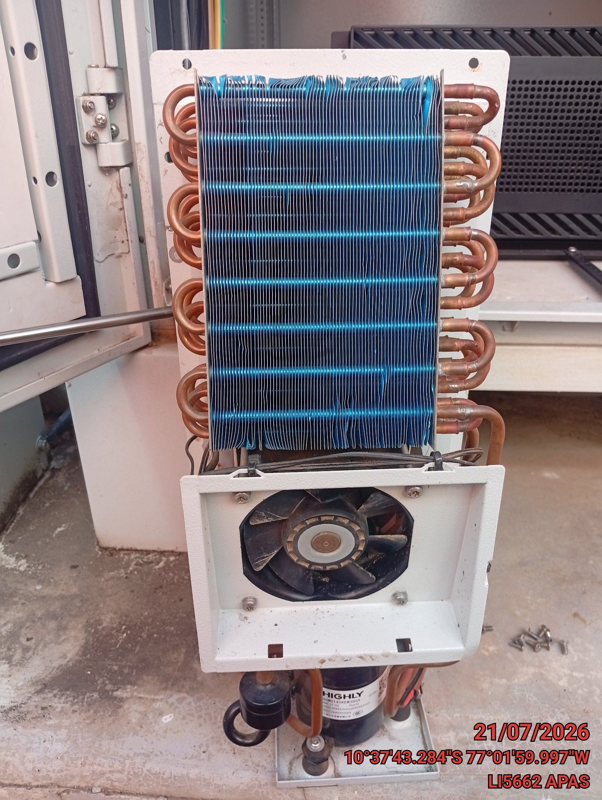

FOTO 6: REVISIÓN DE TARJETA |  | FOTO 7: REVISIÓN DEL VENTILADOR
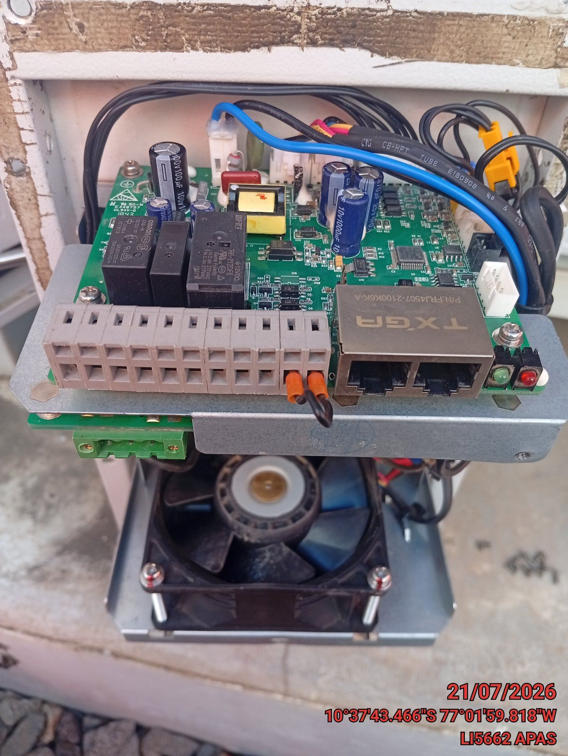 |  | 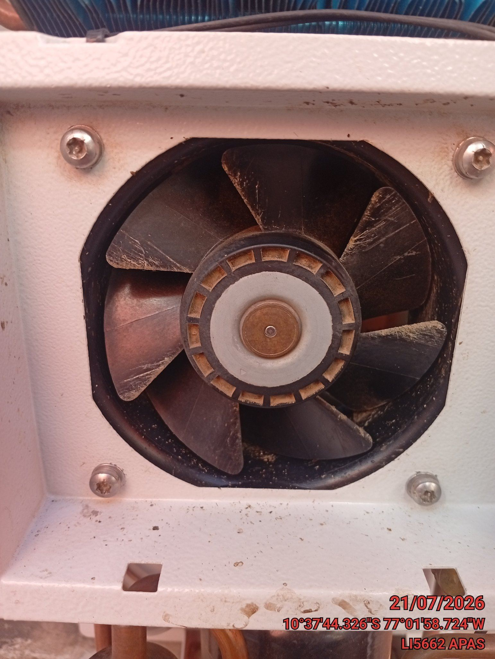

FOTO 8: REVISIÓN DEL COMPRESOR |  | FOTO 9: REVISION DEL EQUIPO Y/O ELEMENTO AVERIADO
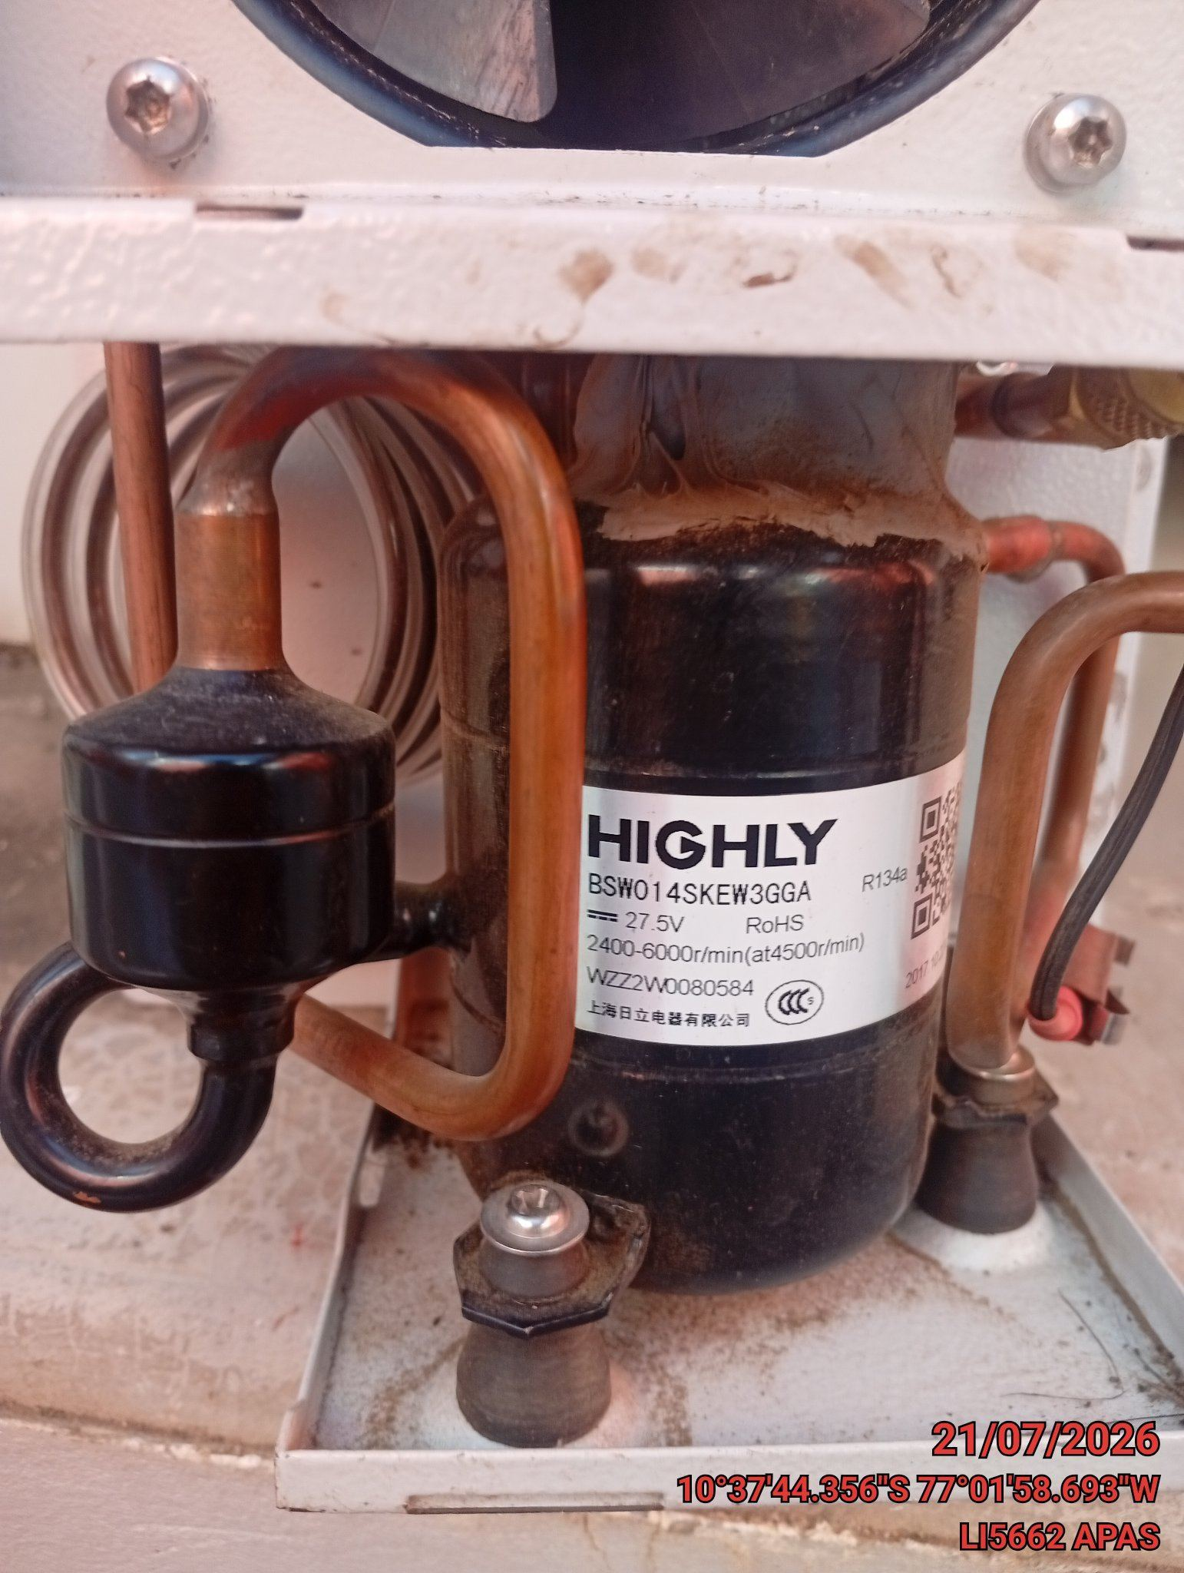 |  | 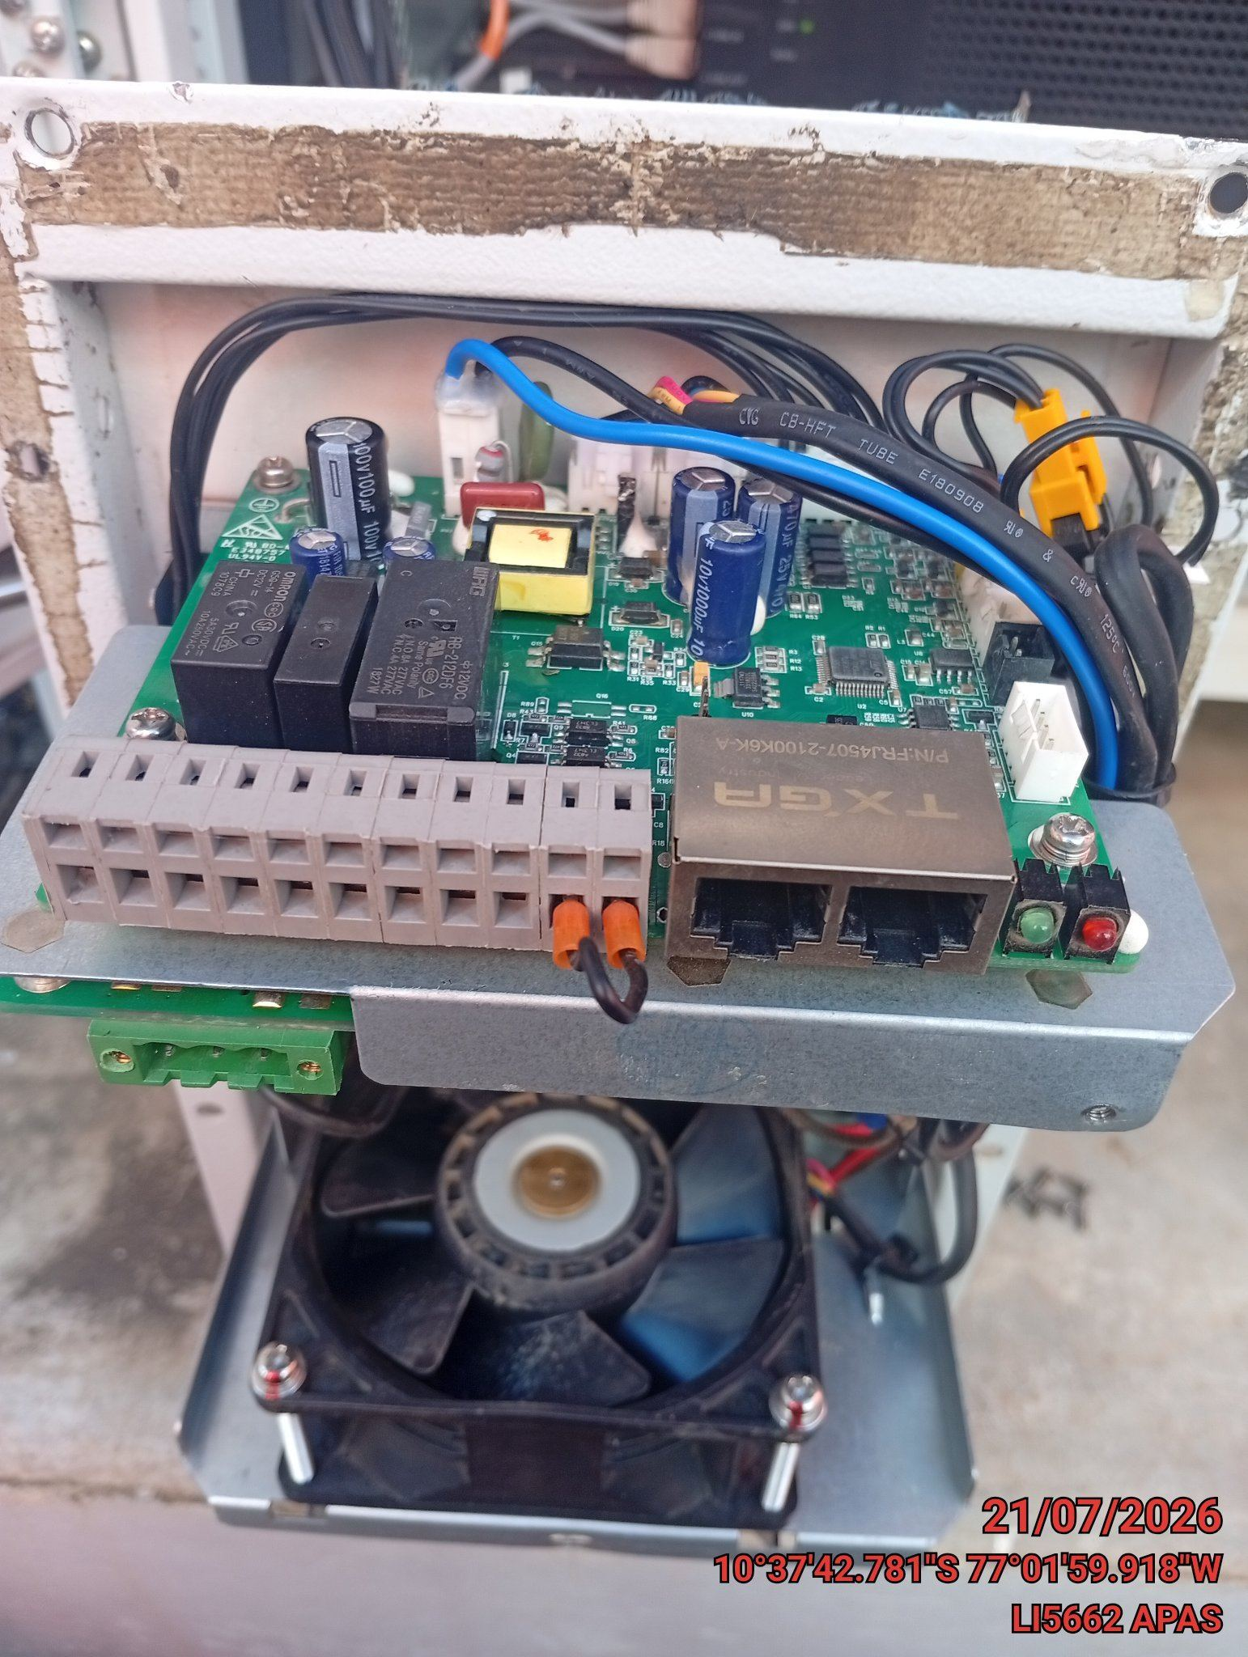

CONCLUSIONES |  | Detalle de avería: | cambio de tarjeta , por motivo de no gestión . en la tarjeta se encontró un capacitor que hizo eclos
se solicita un cambio de tarjeta por motivo de no haber gestión al SMU02B. al realizar descartes se
RECOMENDACIONES
realizar el cambio de tarjeta .

